상품제안서
원포켓 종이화일 (일반형/포켓 100mm) | 상품코드: S04387

 |  |  |  |  |  |  | 02-713-8555 | www.synergygift.co.kr
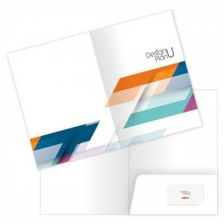

【상세/제작정보】 | <p><span style="font-size: 14pt;">※ 기본수량 미만 발주 진행시 별도 문의 바랍니다.</span></p><p><span style="font-size: 14pt;">※ 운임비 별도 발생 됩니다.</span></p>

【인쇄/포장옵션】 | 풀칼라 / 포장불가능

【공급단가】 | 수량 | 500~ | 1,000~ | 3,000~ | 10,000~ | 20,000~
*VAT별도 | 단면 칼라인쇄 | 770원 | 505원 | 413원 | 354원 | 325원
 | 양면 칼라인쇄 | 885원 | 625원 | 510원 | 434원 | 404원

【상품 URL】 | https://www.synergygift.co.kr:443/src/goods_detail.php?gdno=5245

